1
Что такое тест дизайн (ТД), и его техники |  | ТД - этап процесса тестирования ПО, на котором проектируются и создаются тестовые случаи (тест кейсы), в соответствии с определенными ранее критериями качества и целями тестирования
Эквивалентные классы Эквивалентное разбиение | Equivalence Class Testing | Нужна чтобы не тестировать огромные обьемы данных, все со всем чтобы разбить вариации тестовых данных на классы (наборы значений, где система предположительно должна повести одинаково) | Позволяет сократить количество тестовых данных проверим внутри\вне класса как отрабатывает себя с-ма
Метод граничных значений Граничные значения | Boundary Value Testing | перед использованием метода уточняем, что - вообще тестируем, какие значения система может принимать, какие требования - в какой экв.кл. входит граница - в-на шага между соседними зн-ми (что есть сл.зн-ем за пределом нашего экв.кл.) | эффективен там где несколько классов экв-ти и они пересекаются на границе | Ошибки использования: метод не везде используется, только там где есть несколько экв.классы которые соприкасаются не уточнили требования
Избыточное тестирование | exhaustive testing | тестирование приложения со всеми возможными комбинациями всех возможных входных данных во всех возможных условиях выполнения. Тестируем все на всем со всем Больше подходит к подходу, чем к технике\методу Больше похоже на слепой перебор значени | Для сколь бы то ни было сложной системы нереализуемо, но может применяться для проверки отдельных крайне простых компонентов. | слепой перебор всех значений
Анализ перехода состояний системы Тестирование Состояний и Переходов | State-Transition Testing | Выпишите себе в структурированном виде, все состояния, в которых может пребывать система Распишите стрелками переходы, как идем при каждой итерации Прописать минимум по позитив\негат. тест кейсам на каждый переход Пример: в банкомат вставляет кредит.карту, нужно ввести пинкод 2 раза неверно введен пинкод, нажимаем Cancel, и сьедается карточка (пример бага) | чтобы ничего не пропустить при тестировании | позволяет структурировать подход и не пропустить сценарии
Метод Парного Тестирования | Pair-wise техника | Пример енвайрнмент (разная ос, битность, другие формфакторы 1случай 2случай - внутр.сетинги (например принтинг сеттингс) Цена, качество и т.д. (набор селектов), печатаем один и тот же док, набор степов одинаков 1выборка - фотобумага+бест.кволити печать 2выборка-обычная бумага_бест.кволити печать | один и тот же сценарий, тот же набор стэпов, но много вличающих внешних факторов нет смысла тестить все вариации 90% ошибок на пересечении уникальных пар применимо почти везде | с играми ок Например есть герои жанра: орк, ельф, рицарь Пол определить что герой пройдет успешно Сократить прохождение игры, 87-93% статистически отловленных багов
Use case testing |  | сценарии, описывающие то как actor (обычно человек, но может быть и другая система) пользуется системой для достижения определенной цели. Варианты использования описываются с точки зрения пользователя, а не системы. | позволяет структурировать подход и не пропустить сценарии Будем смотреть с точки зрения юзера, и других участников процесса, как они движутся е2е сценарий Пользователь входит на гл.стр., пользователь вводит пароль, реакция системы (проверяет пароль, верный - велком, если не подходит - велкам не высвечивается)
 |  | Пользователем может выступать как человек, так и другая система.
 |  | Для тестировщиков Use Case являются отличной базой для формирования тестовых сценариев (тест-кейсов), так как они описывают, в каком контексте должно производиться каждое действие пользователя.
 |  | Use Case, по умолчанию, являются тестируемыми требованиями, так как в них всегда указана цель, которой нужно достигнуть, и шаги, которые надо для этого воспроизвести.

Исследовательское тестирование | Exploratory testing | смотрим и тыкаем везде в системе зачем так делать? - так делают пользователи Отлично дополняет другие техники, но не явл. осн.техникой Тестировать иногда интуитивно | можем найти полезные флоу, случайно пройдя по разным местам системы | Сюда же входят туры Уитакера
Доменный анализ Анализ диапазонов | Domain Analysis Testing | Это техника основана на разбиении диапазона возможных значений переменной (или переменных) на поддиапазоны (или домены), с последующим выбором одного или нескольких значений из каждого домена для тестирования. Во многом доменное тестирование пересекается с известными нам техниками разбиения на классы эквивалентности и анализа граничных значений. Но доменное тестирование не ограничивается перечисленными техниками. Оно включает в себя как анализ зависимостей между переменными, так и поиск тех значений переменных, которые несут в себе большой риск (не только на границах).
Таблица принятия решений | Decision Table Testing | удобный инструмент для фиксирования требований и описания функциональности приложения. |  | С помощью таблицы принятия решений мы придумываем тест-кейсы
 |  | Таблицами очень удобно описывать бизнес-логику приложения, и они могут служить отличной основой для создания тест-кейсов. Таблицы решений описывают логику приложения, основываясь на условиях системы, характеризующих ее состояния. Каждая таблица должна описывать одно состояние системы. | 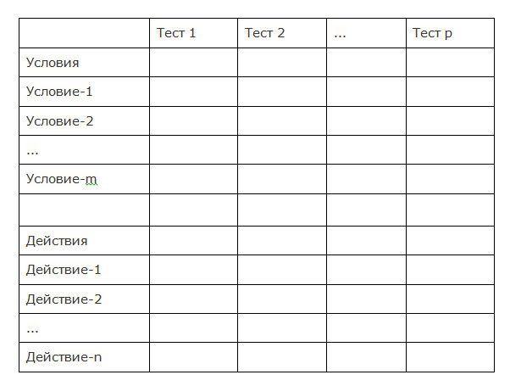

 |  | Шаблон таблицы решений следующий:

Причина и следствие | Cause/Effect - CE | как правило, ввод комбинаций условий (причин), для получения ответа от системы (Следствие). Например, вы проверяете возможность добавлять клиента, используя определенную экранную форму. Для этого вам необходимо будет ввести несколько полей, таких как "Имя", "Адрес", "Номер Телефона" а затем, нажать кнопку "Добавить" - эта "Причина". После нажатия кнопки "Добавить", система добавляет клиента в базу данных и показывает его номер на экране - это "Следствие".
Предугадывание ошибок | Error Guessing - EG | когда тест аналитик использует свои знания системы и способность к интерпретации спецификации на предмет того, чтобы "предугадать" при каких входных условиях система может выдать ошибку. Например, спецификация говорит: "пользователь должен ввести код". Тест аналитик, будет думать: "Что, если я не введу код?", "Что, если я введу неправильный код? ", и так далее. Это и есть предугадывание ошибки.

Тестирование с помощью ортогональных матриц

